投放文章数量
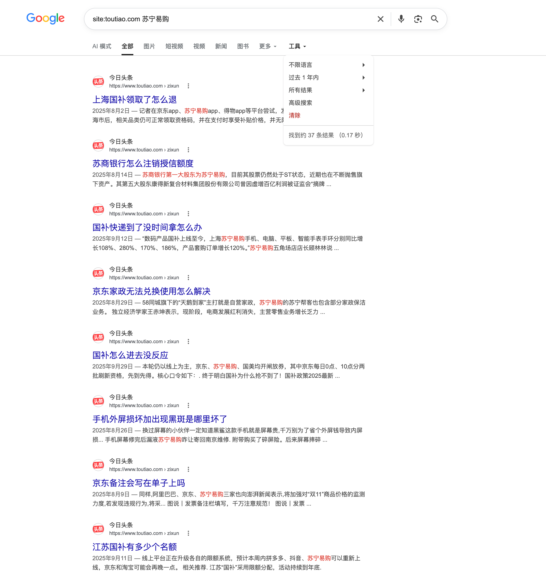
投放文章数量
平台 | 苏宁易购 | 京东 | 天猫 | 拼多多
今日头条 | 37 | 444 | 1780 | 252

